상품제안서
유로3+1 멀티볼펜샤프 | 상품코드: S03018

 |  |  |  |  |  |  | 02-713-8555 | www.synergygift.co.kr
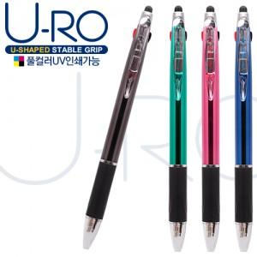

【상세/제작정보】

【인쇄/포장옵션】 | 실크, 풀칼라 / 밀봉OPP포장

【공급단가】 | 수량 | 500~ | 1,000~ | 3,000~ | 5,000~ | 10,000~
*VAT별도 | 단가 | 590원 | 580원 | 560원 | 530원 | 520원

【상품 URL】 | https://www.synergygift.co.kr:443/src/goods_detail.php?gdno=17563

